Hoja1
PRODUCCIONES DEKORARTE S.A.S.
NIT. 900,645,501-1
TEL 467 4072
Motivo: Salida de Bodega. Supervisor: Anthony Gonzalez .. Fecha: 06/Oct/2020. Responsable: Sandra Daza.
No. | IMAGEN | DESCRIPCION | ESTADO | # | VALOR | ANOTACIONES
1 | 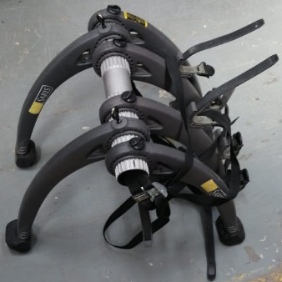 | Bicicletero | Perfecto | 1 | - | -

